Datos personales
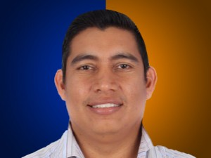

Nombres: | Lenin Francisco
Apellidos: | Mera Cedeño
Facebook: | https://www.facebook.com/leninmerac
Twitter: | @lenin_mera
Descripción:

